画面レイアウト
画面設計書 |  | 画面ID | WMTP035 | 作成者 | JAST 冨井 |  |  |  | 更新者
 |  | 画面名 | インターネット注文入力指示書 | 作成日 | 2021-01-20 |  |  |  | 更新日

画面レイアウト

1
 |  |  |  |  |  | 画面概要
 | PC |  |  |  |  |  | インターネット注文入力指示書を表示する。
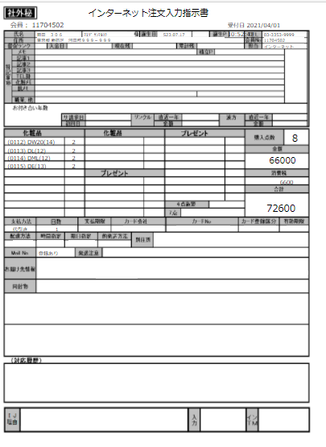
2
3
4
5
6
7
8
9
10
 |  |  |  |  |  | アクション
 |  |  |  |  |  |  | 初期表示
 |  |  |  |  |  |  |  | インターネット注文入力指示書を表示する。

11
12
31
32
49
50
65
13
14
33
34
51
52
15
16
35
36
53
54
 |  |  |  |  |  | 表示順
 |  |  |  |  |  |  | なし
17
18
37
38
55
56
66
19
20
57
58
21
22
39
40
59
60
67
23
24
41
42
61
62
25
26
43
44
63
64
27
28
45
46
68
 |  |  |  |  |  | 権限
 |  |  |  |  |  |  | 閲覧
 |  |  |  |  |  |  |  | 初期表示
29
30
47
48

69
70
71
72
73
74
77
78
75
76
79
80

81

82
83

84

85

